Evidence
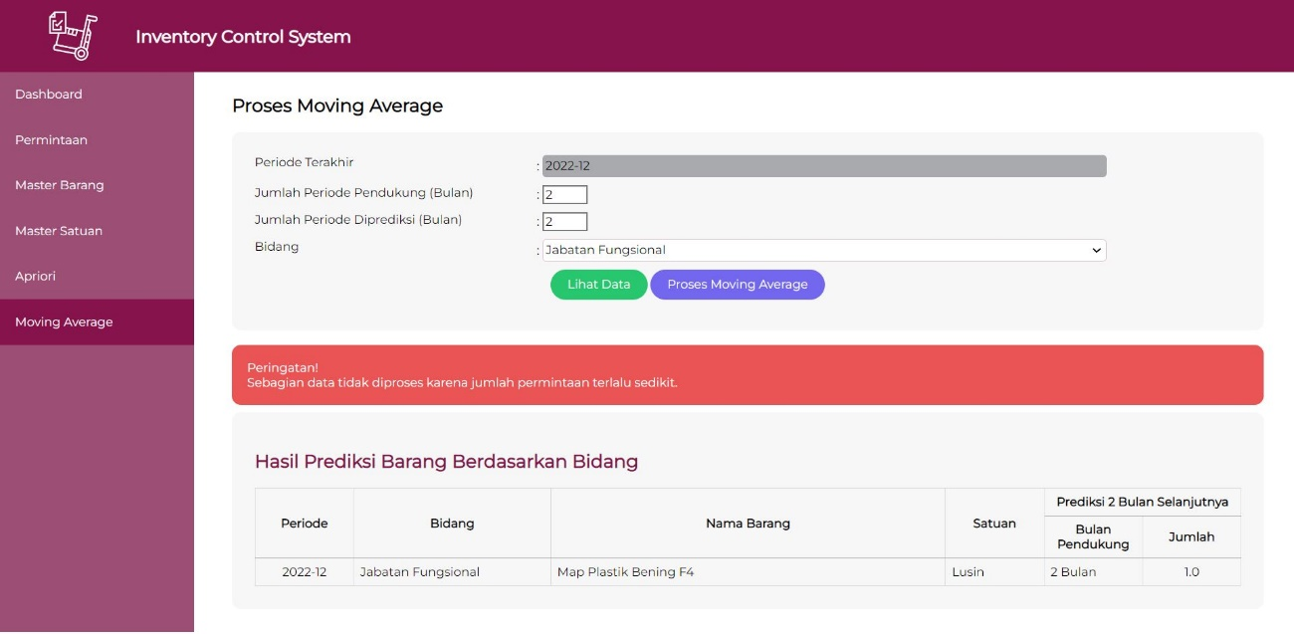
1. Login
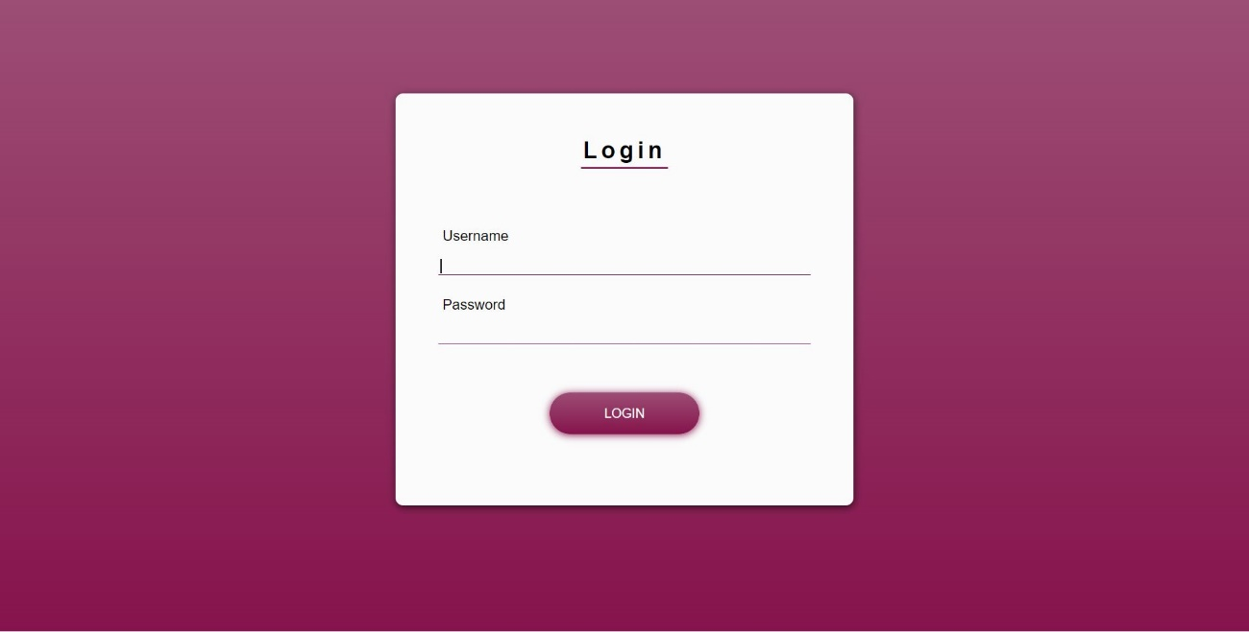

2. Master Barang
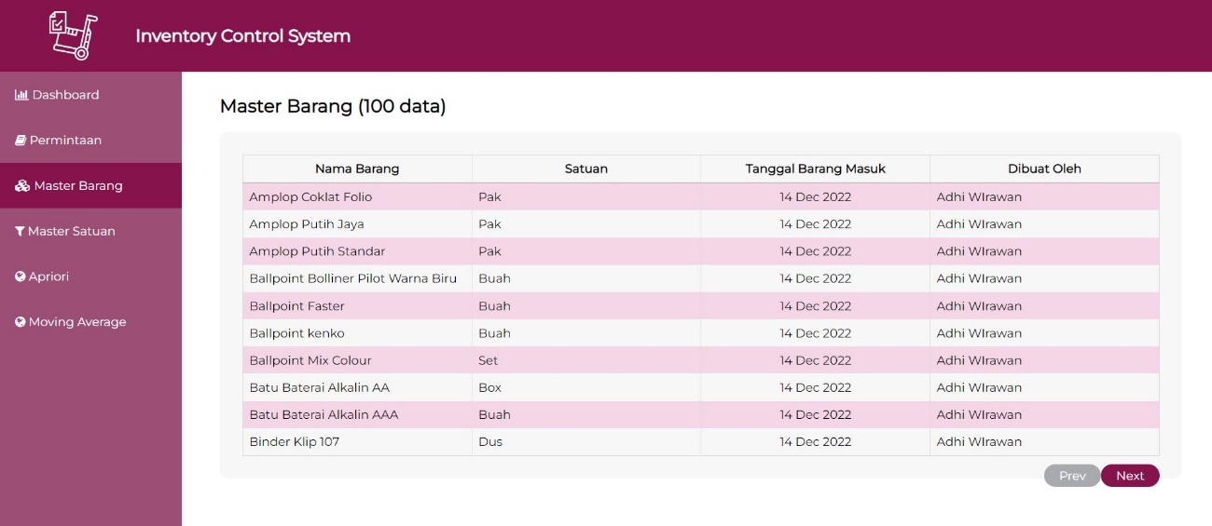

3. Master Satuan
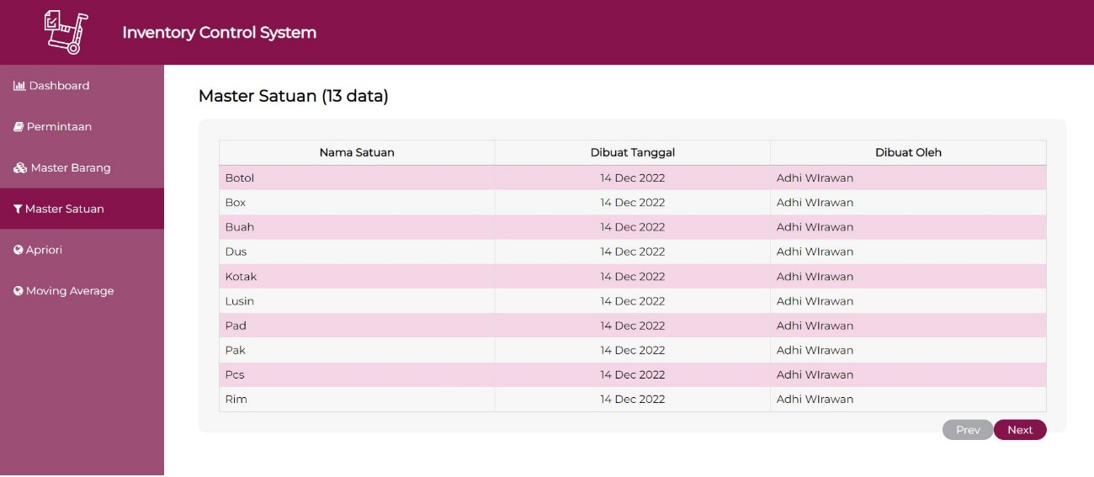

4. Permintaan
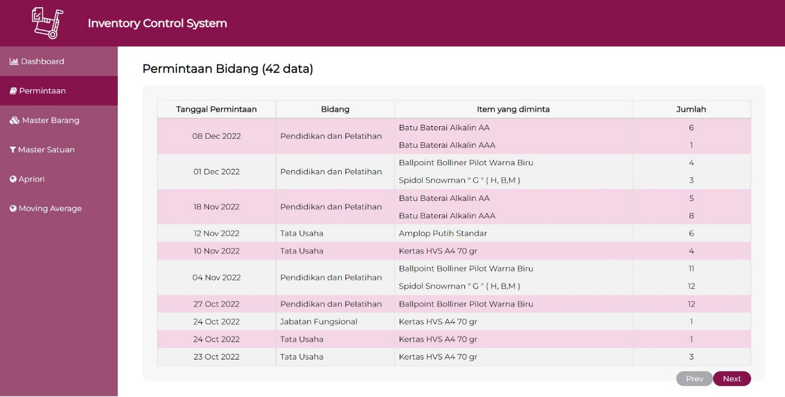

5.Apriori
a. Lihat data, data tidak ditemukan
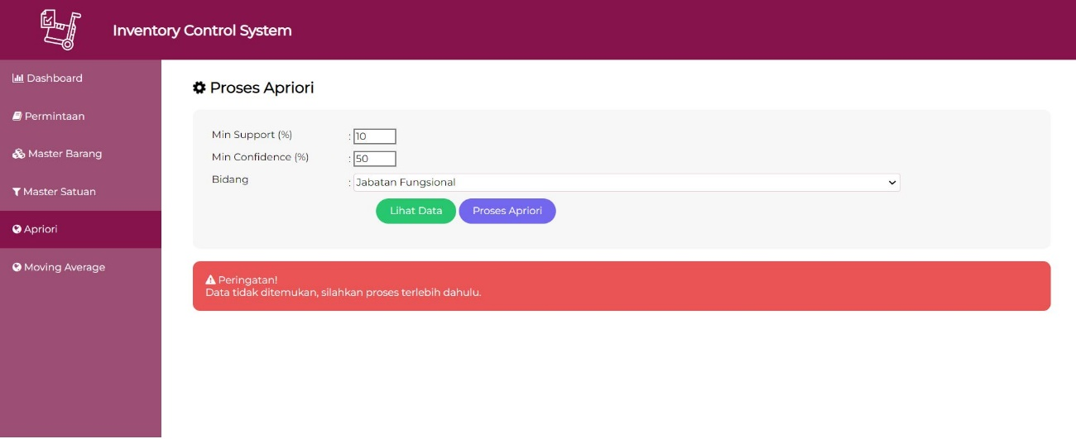

b. Lihat data, hasil tidak komprehensif karena data permintaan sedikit, variasi barang sangat kurang,
dan dilakukan proses dengan nilai support yang kecil
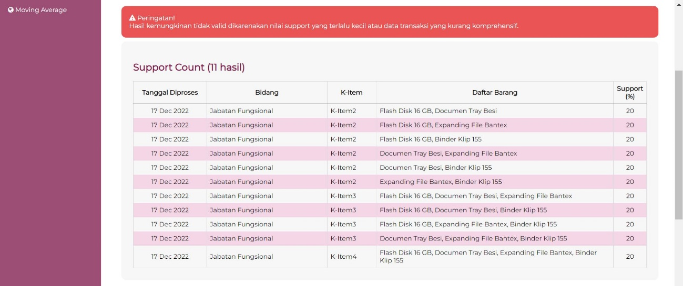
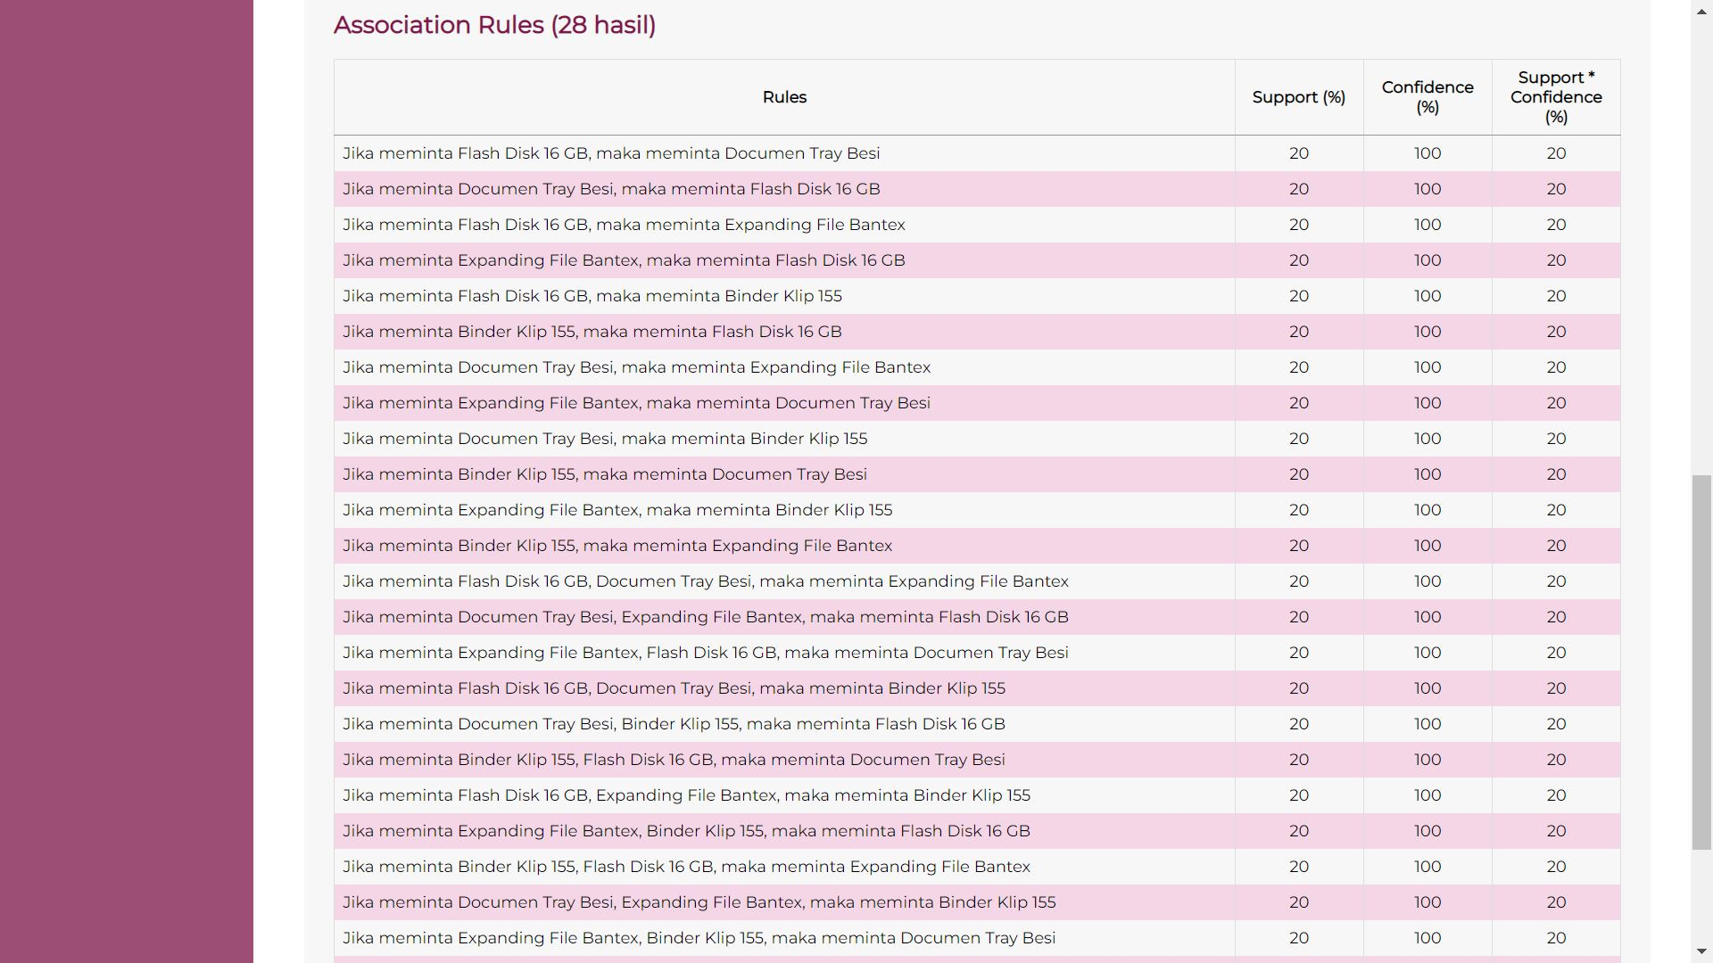

c. Proses Apriori, normal
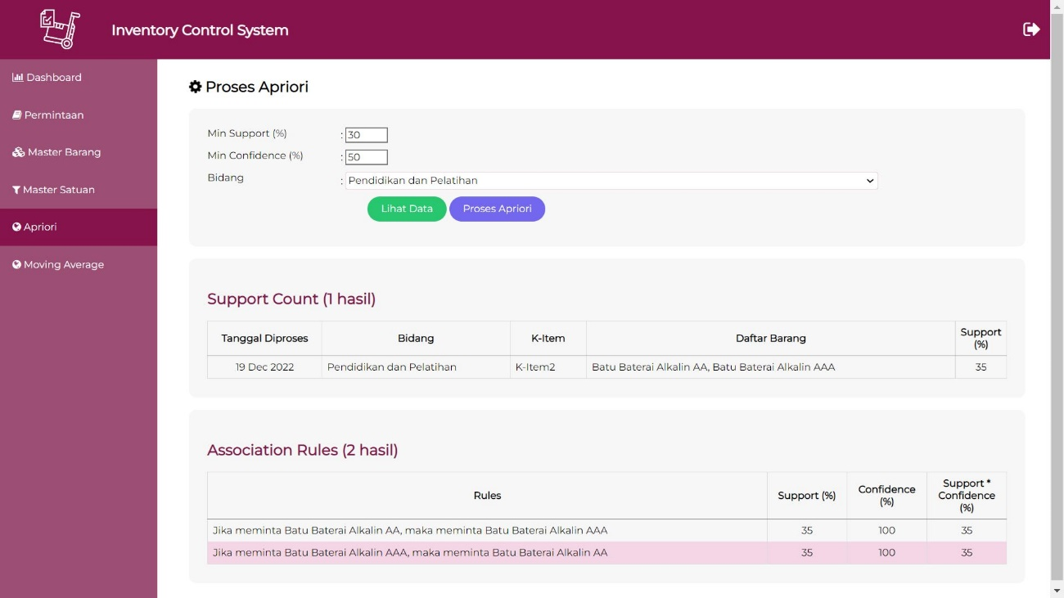

d. Proses Apriori, gagal karena support terlalu kecil, data permintaan sedikit tetapi barang yang diminta sangat banyak
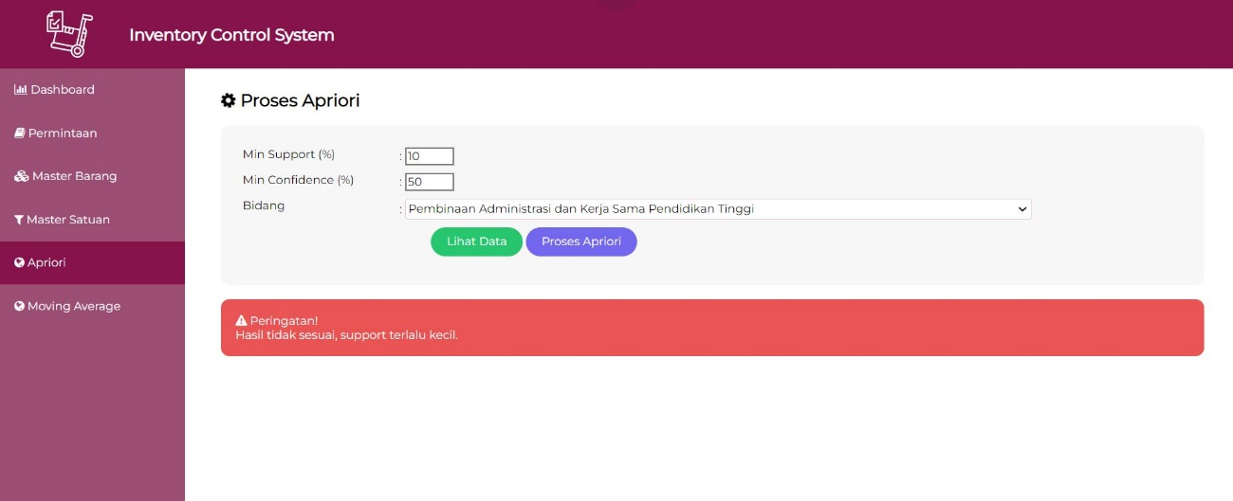

e. Proses Apriori, gagal karena support terlalu besar, data permintaan tidak mencukupi


5. Moving Average
a. Lihat Data, data tidak ditemukan
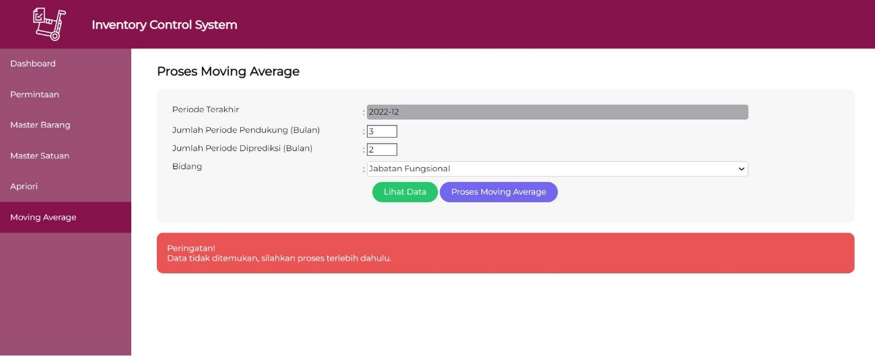

b. Proses Moving Average, normal
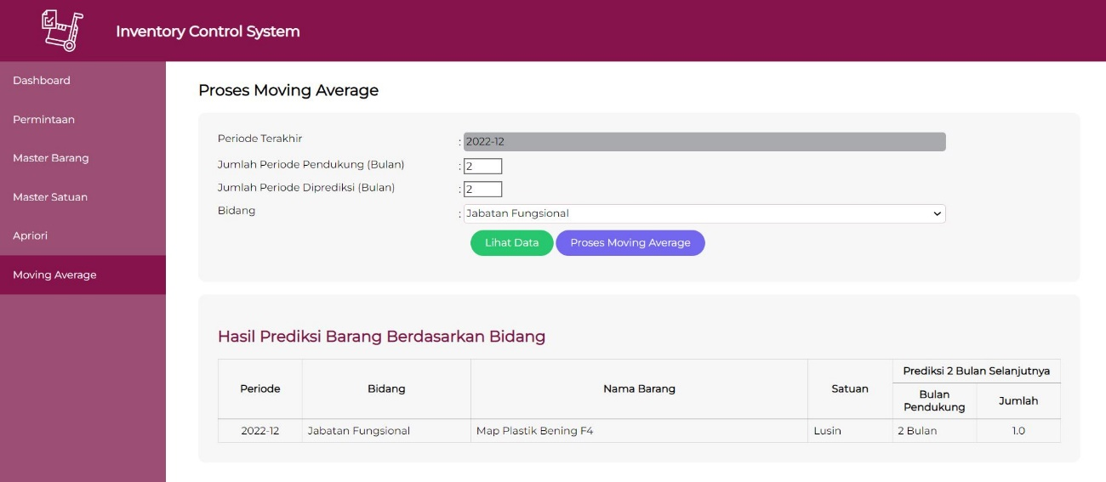

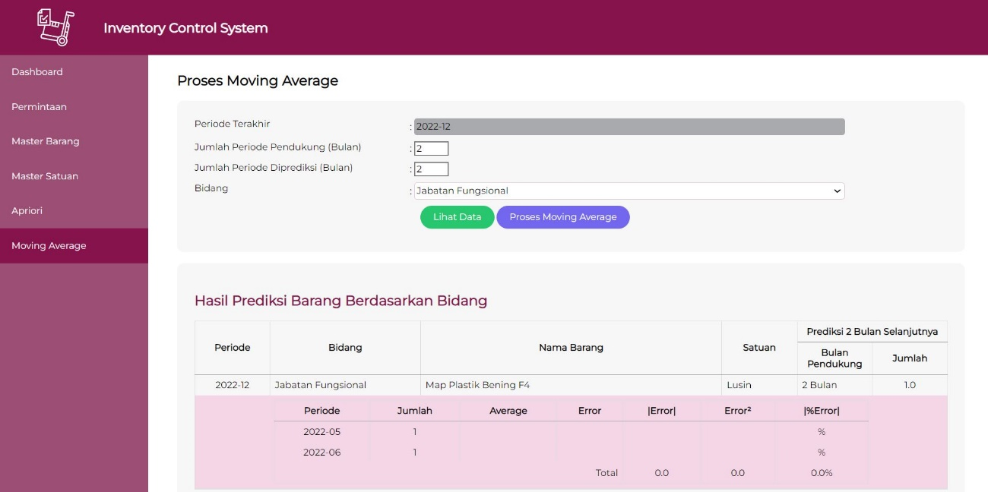

c. Proses Moving Average, gagal karena data barang tidak ditemukan karena proses apriori belum dilakukan terhadap data permintaan
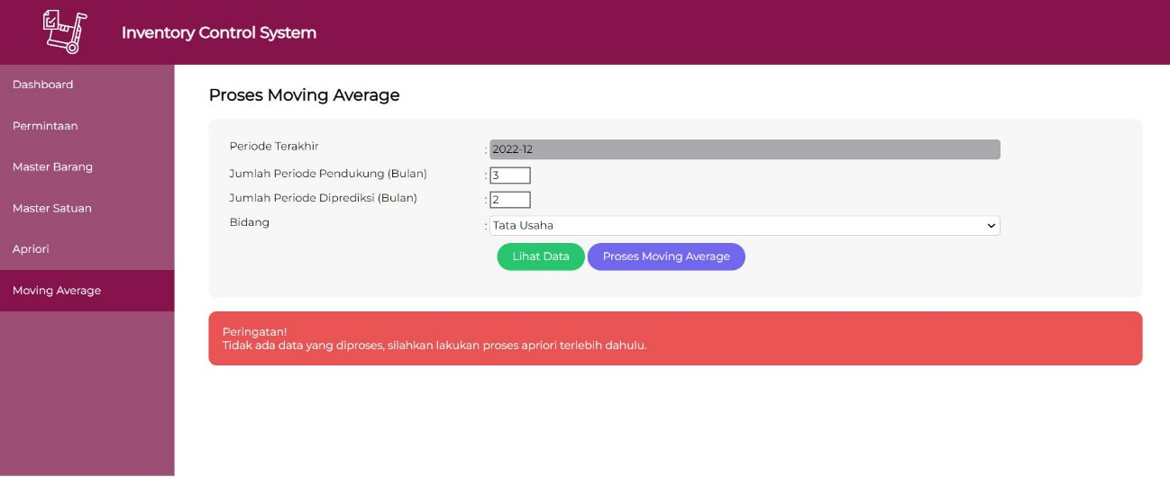

d. Proses Moving Average, gagal karena tidak ada data yang diproses total permintaan per periode lebih kecil dibanding periode pendukung


e. Proses Moving Average, sebagian data tidak diproses karena total permintaan yang sedikit

